Uputa za popunjavanje
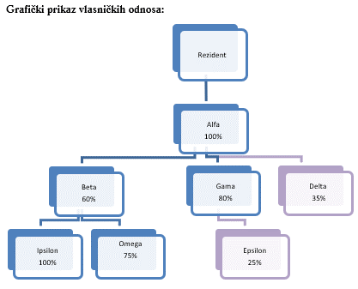
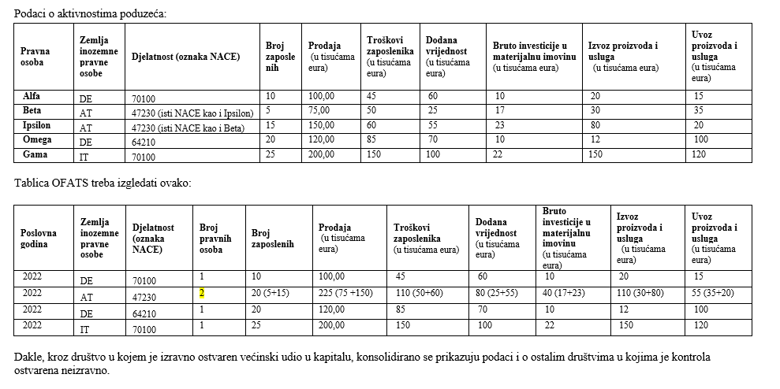
Obveznici popunjavanja ove tablice jesu izvještajni subjekti koji imaju većinski udio u kapitalu pravnih osoba u inozemstvu (ili su osnovali podružnicu), ali samo ako u izvještajnom subjektu inozemna osoba nema 50% ili više udjela u kapitalu. Drugim riječima, obveznici izvještavanja samo su one pravne osobe koje zadovoljavaju oba sljedeća uvjeta:
1. ima udio u kapitalu pravne osobe sa sjedištem u inozemstvu veći od 50% ili je osnovao podružnicu u inozemstvu 2. u vlasničkoj strukturi izravno ili neizravno nema dioničara/vlasnika udjela iz inozemstva koji posjeduje više od 50% udjela u kapitalu odnosno konačni kontrolni vlasnik je pravna ili fizička osoba, rezident Republike Hrvatske

Obveznik izvješćivanja o obujmu gospodarske aktivnosti inozemnih pravnih osoba i podružnica je i rezident fizička osoba koja ima udio u kapitalu pravne osobe sa sjedištem u inozemstvu veći od 50%.

Ova tablica popunjava se samo jednom godišnje, 30 dana po isteku kalendarske godine za koju popunjavate izvještaj. Unose se podaci za sve pravne osobe u inozemstvu čijim poslovanjem izvještajni subjekt upravlja izravno ili neizravno preko druge pravne osobe. Osnovni kriterij je upravljanje pravnom osobom, što znači da osim pravnih osoba kojima izvještajni subjekt izravno upravlja preko većinskog udjela u kapitalu, treba uključiti i sve pravne osobe u kojima ne sudjeluje izravno u kapitalu, ali upravlja njima posredno, preko neke druge pravne osobe! Pravne osobe treba podijeliti posebno prema zemlji sjedišta odnosno djelatnosti. Rubrike se popunjavaju na sljedeći način:

Poslovna godina Unosi se godina za koju se izvještaj podnosi (primjerice u 2023. unosi se 2022.). Zemlja inozemne pravne osobe Unosi se dvoslovna oznaka zemlje u kojoj inozemna pravna osoba ima sjedište, prema abecednom popisu država i zemalja i njihovih oznaka objavljenom u Odluci o transakcijskim računima– Prilog 1. odnosno oznaka međunarodne institucije iz popisa međunarodnih institucija i njihovih oznaka koje objavljuje Eurostat. Popisi su također raspoloživi na internetskim stranicama Hrvatske narodne banke u dokumentu "Odnosi s inozemstvom – prilozi i popisi". Iznimno, za Kosovo se rabi posebna oznaka XK. Djelatnost Unosi se NACE Rev. 2.1 (engl. National Classification of Economic Activities), šifra djelatnosti inozemne pravne osobe od pet znamenki. Šifra djelatnosti NACE Rev. 2.1 odgovara šifri djelatnosti iz Nacionalne klasifikacije djelatnosti (NKD 2025), koja se upotrebljava u Republici Hrvatskoj. Broj pravnih osoba Treba upisati broj pravnih osoba u pojedinoj zemlji te određenoj djelatnosti kojima izvještajni subjekt upravlja izravno ili neizravno. Broj zaposlenika Za sve pravne osobe iz određene zemlje i djelatnosti treba navesti podatke o ukupnom broju zaposlenika na kraju izvještajne godine. Prodaja (u tisućama eura) Za sve pravne osobe iz određene zemlje i djelatnosti treba navesti podatke o ukupnim prihodima od prodaje ostvarenima u izvještajnoj godini. Troškovi zaposlenika (u tisućama eura) Za sve pravne osobe iz određene zemlje i djelatnosti treba navesti podatke o ukupnim troškovima zaposlenih u izvještajnoj godini. Dodana vrijednost (u tisućama eura) Za sve pravne osobe iz određene zemlje i djelatnosti treba navesti podatke o ukupnoj ostvarenoj dodanoj vrijednosti u izvještajnoj godini. Dodana vrijednost treba se izračunati tako da se od prihoda od prodaje oduzmu troškovi prodanih proizvoda (usluga) ili, drugim riječima, da se od prihoda od prodaje oduzme intermedijarna potrošnja. Bruto investicije u materijalnu imovinu (u tisućama eura)
Troškovi zaposlenika (u tisućama eura) Za sve pravne osobe iz određene zemlje i djelatnosti treba navesti podatke o ukupnim troškovima zaposlenih u izvještajnoj godini. Dodana vrijednost (u tisućama eura) Za sve pravne osobe iz određene zemlje i djelatnosti treba navesti podatke o ukupnoj ostvarenoj dodanoj vrijednosti u izvještajnoj godini. Dodana vrijednost treba se izračunati tako da se od prihoda od prodaje oduzmu troškovi prodanih proizvoda (usluga) ili, drugim riječima, da se od prihoda od prodaje oduzme intermedijarna potrošnja. Bruto investicije u materijalnu imovinu (u tisućama eura) Za sve pravne osobe iz određene zemlje i djelatnosti treba navesti podatke o ukupnim bruto investicijama u materijalnu imovinu u izvještajnoj godini. Izvoz proizvoda i usluga (u tisućama eura) Za sve pravne osobe iz određene zemlje i djelatnosti treba navesti podatke o ukupnom izvozu proizvoda i usluga u izvještajnoj godini. Ovo se odnosi na sav izvoz uključujući i izvoz prema izvještajnom subjektu ili drugim pravnim osobama s kojima je pravna osoba povezana vlasničkim odnosima. Uvoz proizvoda i usluga (u tisućama eura) Za sve pravne osobe iz određene zemlje i djelatnosti treba navesti podatke o ukupnom uvozu proizvoda i usluga u izvještajnoj godini. Ovo se odnosi na sav uvoz uključujući i uvoz od izvještajnog subjekta ili drugih pravnih osoba s kojima je pravna osoba povezana vlasničkim odnosima. Svi iznosi izraženi u stranim valutama pretvaraju se u eure po srednjem tečaju HNB-a na posljednji dan izvještajne godine.
Napomena. Ova statistika isključuje poduzeća u većinskom vlasništvu izvještajnog subjekta u inozemstvu, koja su neaktivna, tj. nemaju niti zaposlenih niti ostvaruju prihode od prodaje. Dakle, podaci bi trebali biti prikazani samo za aktivna poduzeća u inozemstvu tj. ona koja ostvaruju prihode ili imaju najmanje jednog zaposlenika. U tablici šalju se podaci o aktivnostima društava u inozemstvu koja su kontrolirana od strane društva koje je većinski u domaćem vlasništvu. Domaće društvo ima kontrolu nad inozemnim ako izravno ili neizravno drži više od 50% udjela u kapitalu inozemnog društva. Dakle, inozemno društvo može biti izravno ili neizravno kontrolirano od strane domaćeg društva. Primjer neizravne kontrole.

Društvo B ima izravnu kontrolu (više od 50%) nad društvom C, ali društvo B je pod izravnom kontrolom društva A, pa je društvo C neizravno kontrolirano od strane društva A. Ovo je primjer neizravnoga većinskog vlasništva, koje je glavni kriterij za određivanje kontrole nad određenim društvom. Uzmimo da je društvo A u izvještajnoj ekonomiji. Podaci koje izvještava u OFATS-u trebali bi biti konsolidirani odnosno društvo B trebalo bi producirati konsolidirane podatke za sve subjekte u svom većinskom vlasništvu, tj. za sva društva u drugom, trećem koljenu itd. Obveza konsolidacije podataka postoji dokle god društva imaju više od 50% udjela u nekom drugom društvu odnosno dokle god vrijedi da je zadovoljen uvjet više od 50% vlasništva u sljedećoj pravnoj osobi. Lanac se prekida čim se u eventualnom sljedećem poduzeću ostvaruje 50% ili manje udjela u vlasništvu.

Primjer: Izvještajni subjekt preko pravne osobe Alfa šifrirane s B001 u Šifrarniku B (u kojoj izravno ostvaruje 100% udjela u kapitalu) ostvaruje neizravno udio u kapitalu u četiri inozemne pravne osobe. Pravna osoba Alfa GmbH ima 60% udjela u kapitalu austrijske pravne osobe Beta, 80% udjela u talijanskoj pravnoj osobi Gama i 35% u belgijskoj pravnoj osobi Delta (što se, s obzirom na to da ne prelazi 51%, ne treba obuhvatiti u sklopu ove tablice). Pravna osoba Beta ima 100% udjela u kapitalu austrijske pravne osobe Ipsilon i 75% udjela u kapitalu njemačke pravne osobe Omega. Talijanska pravna osoba Gama ima 25% udjela u talijanskoj pravnoj osobi Epsilon (što se, s obzirom na to da ne prelazi 51%, ne treba obuhvatiti u sklopu ove tablice).

